GAMME PA
 |  |  | Retour notice de calcul
Cuve
Pompe
Flexible
Vers utilisation

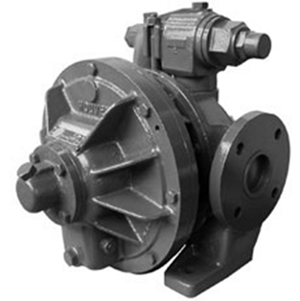

Type | Débit (en litres/s) | Type | Débit (en litres/s)
PA 005 L | 5 | PA 040 L | 40
PA 010 L | 10 | PA 050 L | 50
PA 025 L | 25 | PA 070 L | 70

Série A
Retour notice de calcul
Cuve
Pompe
Flexible
Vers utilisation

